Лист1
Школа | МБОУ ООШ №25 имени В.В.Буракова станицы Баракаевской |  |  | Отд./корп |  |  |  | День | 08.12.2021г

Прием пищи | Раздел | № рец. | Блюдо | Выход, г | Цена | Калорийность | Белки | Жиры | Углеводы

 | Фрукты | 112 | Яблоки | 117 |  | 54.99 | 0.47 | 0.47 | 11.46
5-9 классы | Овощи | 106 | Кукуруза консервированная | 25 |  | 27.70 | 0.70 | 1.04 | 3.87
 | Гор.блюдо | 355 | Тефтели рыбные | 120 |  | 145.20 | 10.44 | 6.36 | 11.52
 | Гарнир | 429 | Пюре картофельное | 180 |  | 165.60 | 3.78 | 7.92 | 19.62
 | Хлеб | 108 | Хлеб пшеничный | 42 |  | 94.00 | 3.04 | 0.32 | 31.10
 | Хлеб | 109 | Хлеб ржаной | 23 |  | 40.02 | 1.52 | 0.28 | 11.50
 | Напиток | 518 | Сок фруктовый | 170 |  | 78.20 | 0.85 | 0.17 | 0.17
 |  |  |  |  | 39.69р. | 605.71 | 20.80 | 16.56 | 89.24
Завтрак | Овощи | 106 | Кукуруза консервированная | 25 |  | 27.70 | 0.70 | 1.04 | 3.87
 | Гор.блюдо | 355 | Тефтели рыбные | 120 |  | 145.20 | 10.44 | 6.36 | 11.52
сотрудники | Гарнир | 429 | Пюре картофельное | 180 |  | 165.60 | 3.78 | 7.92 | 19.62
 | Хлеб | 108 | Хлеб пшеничный | 42 |  | 94.00 | 3.04 | 0.32 | 31.10
 | Хлеб | 109 | Хлеб ржаной | 23 |  | 40.02 | 1.52 | 0.28 | 11.50
 | Напиток | 518 | Сок фруктовый | 170 |  | 78.20 | 0.85 | 0.17 | 0.17
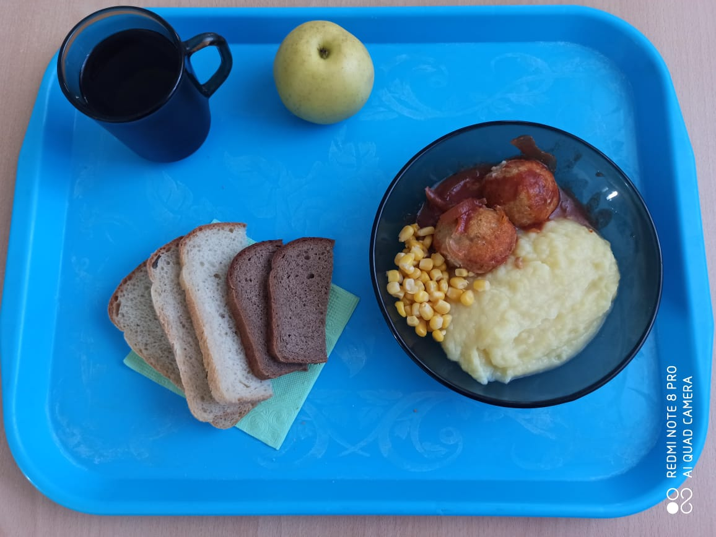
 |  |  |  |  | 30.25р. | 550.72 | 20.33 | 16.09 | 77.78

